Контакты
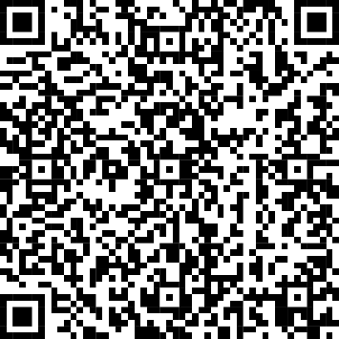
2025-жылдагы айыл чарба түшүмү жөнүндө | О сборе урожая сельскохозяйственных культур в 2025 году
Бул басылмага байланыштуу маалымат алуу үчүн байланышуу | Для информации, связанной с этой публикацией, обращайтесь:
дареги: Бишкек ш., Фрунзе көч. 374, телефон: 996 (312) 664043; факс: 66-01-38; | по адресу: г.Бишкек, ул. Фрунзе, 374, телефон: 996 (312) 664043; факс: 66-01-38;
интернет: www.stat.gov.kg; e-mail: nsc_mail@stat.kg. | интернет: www.stat.gov.kg; e-mail: nsc_mail@stat.kg.
Кыргыз Республикасынын Улуттук статистика комитети | Национальный статистический комитет Кыргызской Республики
айыл чарба статистикасы бөлүмү | Отдел статистики сельского хозяйства
Басылмада бүтүндөй республика боюнча да, анын аймактары боюнча да такталган маалыматтарга негизделген толук маалымат камтылган. Айыл чарба өсүмдүктөрүнүн себилген жана жыйналган аянттарынын өлчөмү жана түрлөрү боюнча айыл чарба өсүмдүктөрүнүн дүң жыйымы боюнча маалыматтар берилет. | Публикация содержит подробную информацию, основанную на уточненных данных, как в целом по республике, так и по ее регионам. Приведены данные по размерам посевных и уборочных площадей сельскохозяйственных культур и данные о валовом сборе сельскохозяйственных культур по видам
Басылмага республикадагы өсүмдүк өстүрүү тармагынын өнүгүшүн мүнөздөгөн 60 таблица киргизилген | В публикацию включено 60 таблиц, характеризующих развитие отрасли растениеводства в республике.
Колдонуучулардын кеңири чөйрөсү үчүн иштелип чыккан. | Предназначена для широкого круга пользователей.
Жылына бир жолу чыгат. Тиражы: 15 нуска. | Издается один раз в год. Тираж: 15 экземпляров.
Пайдалануучулар расмий статистиканын маалыматтарын жана тиешелүү метамаалыматтарды пайдаланууда алардын булагына шилтеме берүүгө милдеттүү («Расмий статистика жөнүндө» Мыйзамдын 30-беренеси). | Пользователи при использовании данных официальной статистики и соответствующих методанных обязаны ссылаться на их источник (статья 30 Закона «Об официальной статистике»).

Басылманын электрондук версиясы колдонуучулар үчүн Улуттук статистика комитетинин | Электронная версия публикации доступна для пользователей на
расмий дареги боюнча жеткиликтүү: | официальном сайте Нацстаткома по адресу:
https://stat.gov.kg/ru/publications/o-sbore-urozhaya-selskohozyajstvennyh-kultur/ | https://stat.gov.kg/ru/publications/o-sbore-urozhaya-selskohozyajstvennyh-kultur/
жана ошондой эле тиркелген QR ISBN 978-9967-66-40-43 | а также c использованием прилагаемого QR ISBN 978-9967-66-40-43

